Sheet1
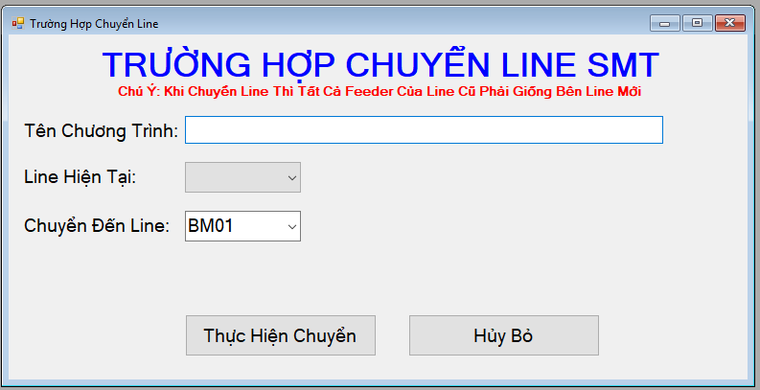
1) | Phải thực hiện cập nhật dữ liệu cho bảng Model PCB
 | bằng cách upload dữ liệu bao giồm các thông tin sau
 | Model/PCB/Status |  | (Status: Active, DeActive)
 | Sau đó lưu dưới dạng file csv

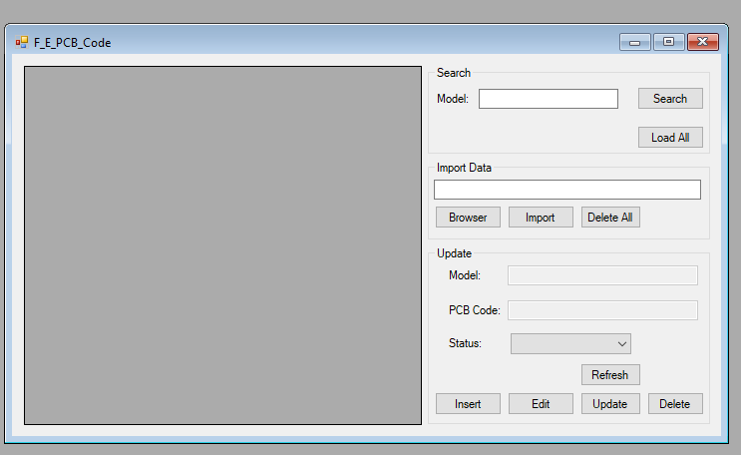

2) | Phải thực hiện tạo QR code theo số lượng tem đã tạo

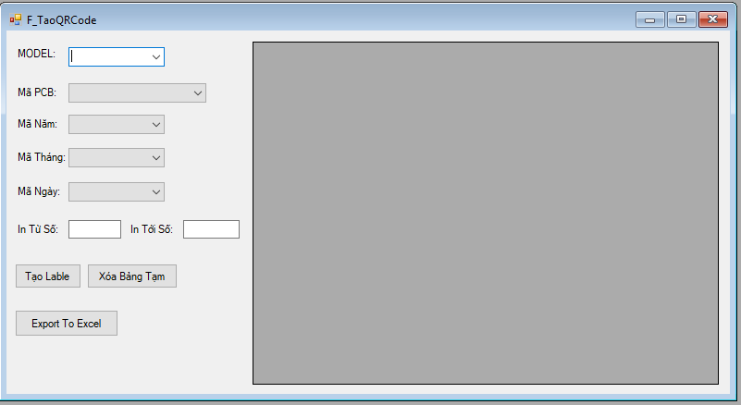

3) Sau khi hoàn tất các quá trình trên thì mới có thể bắn được QR code

4) Chức năng Chuyển Line và Cắt Lot

 | A. Chuyển Line
 |  | Khi thực hiện chuyển Line thì toàn bộ dữ liệu link kiện còn thừa sẽ mặc định được chuyển sang Line mới
 |  | ( Trong trường hợp muốn download thông tin dữ liệu thừ thì IT sẽ làm Report)
 | B. Cắt LOT
 |  | Chỉ thực hiện thao tác cắt LOT khi LOT đó được chỉ định là chạy lại tại Line nào. Khi thực hiện việc cắt Lot thì toàn bộ link kiện thừ của LOT hiện tại sẽ được mặc định chuyển sang Line mới
 |  | ( Trong trường hợp muốn download thông tin dữ liệu thừ thì IT sẽ làm Report)

